Estudios
 | Total
Secundario completo | 5
Secundario incompleto | 2
Terciario | 4
Universitario o superior | 22
(en blanco)

Etiquetas de fila | Cuenta de Nivel de estudio
Secundario completo | 5
Secundario incompleto | 2
Terciario | 4
Universitario o superior | 22
(en blanco)
Total general | 33

Cant cult
 | Soja | Maiz | Trigo | Otros
 | de 500 a 2000 | de 500 a 2000 | de 500 a 2000 | 0
 | 0 | Menos de 500 | 0 | Menos de 500
 | Menos de 500 | Menos de 500 | Menos de 500 | de 500 a 2000
 | Menos de 500 | Menos de 500 | Menos de 500 | 0
 | Menos de 500 | Menos de 500 | Menos de 500 | 0
 | Menos de 500 | Menos de 500 | Menos de 500 | Menos de 500
 | Menos de 500 | Menos de 500 | Menos de 500 | Menos de 500
 | de 500 a 2000 | de 500 a 2000 | Menos de 500 | Menos de 500
 | de 500 a 2000 | Menos de 500 | Menos de 500 | Menos de 500
 | Menos de 500 | Menos de 500 | Menos de 500 | 0
 | Menos de 500 | Menos de 500 | Menos de 500 | Menos de 500
 | Menos de 500 | Menos de 500 | Menos de 500 | Menos de 500
 | Menos de 500 | Menos de 500 | Menos de 500 | de 500 a 2000
 | Menos de 500 | Menos de 500 | Menos de 500 | 0
 | Menos de 500 | Menos de 500 | 0 | Menos de 500
 | Menos de 500 | Menos de 500 | Menos de 500 | Menos de 500
 | Menos de 500 | Menos de 500 | Menos de 500 | 0
 | Menos de 500 | Menos de 500 | Menos de 500 | Menos de 500
 | de 500 a 2000 | de 500 a 2000 | 0 | 0
 | de 2000 a 10000 | de 2000 a 10000 | de 2000 a 10000 | de 500 a 2000

 | Soja | Maiz | Trigo | Otros
0 | 1 | 0 | 3 | 7
menos de 500 | 14 | 16 | 15 | 10
500 a 2000 | 4 | 3 | 1 | 3
2000 a 10000 | 1 | 1 | 1 | 1

Asesoramiento
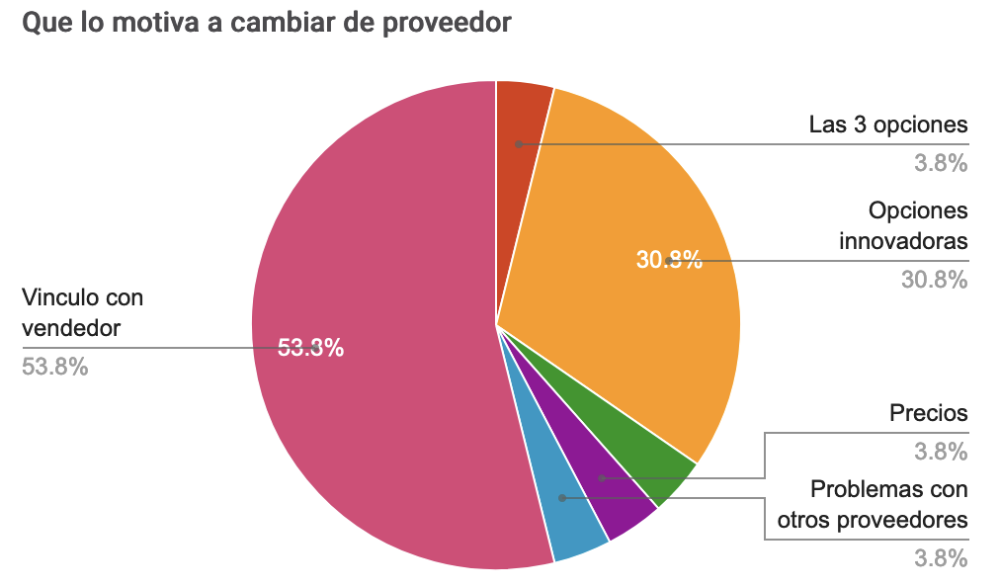
Quien lo asesora? | Como retribuye el trabajo del asesor? | Quien lo asesora
Ing. Agronomo / Tecnico Agropecuario | Contratado por campaña | Ing. Agronomo / Tecnico Agropecuario | 24
Vendedor / Proveedor | Comprando a quien le brinda asesoramiento | Vendedor / Proveedor | 3
Ing. Agronomo / Tecnico Agropecuario | Contratado por campaña
Ing. Agronomo / Tecnico Agropecuario | Contratado por campaña | Contratado por campaña
Ing. Agronomo / Tecnico Agropecuario | Contratado por campaña | Comprando a quien le brinda asesoramiento
Ing. Agronomo / Tecnico Agropecuario | Contratado por campaña | No me cobra, es amigo/familiar/conocido
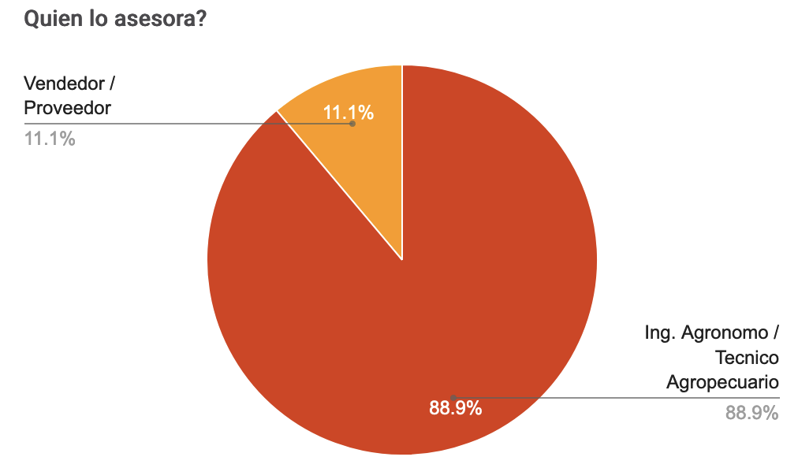
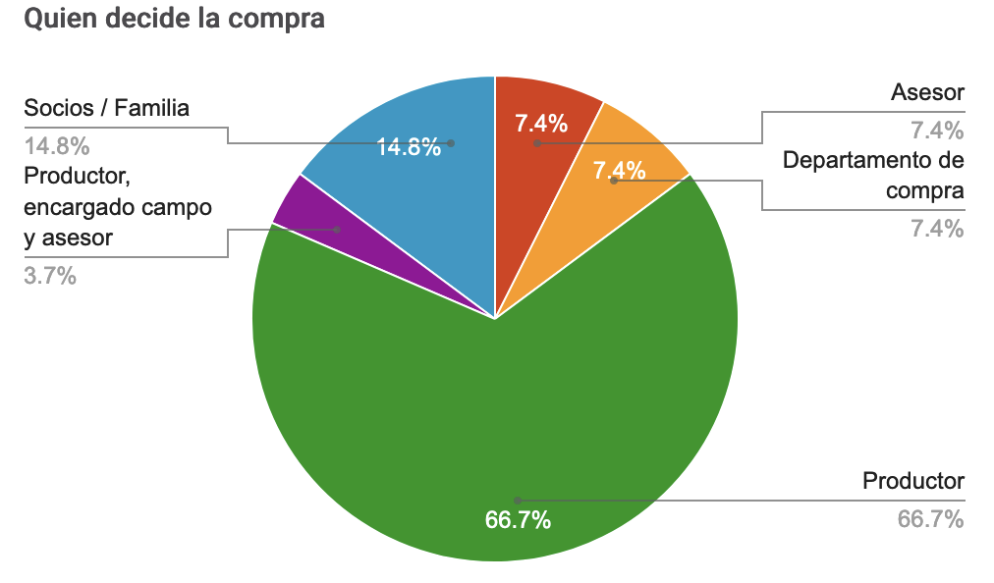
Ing. Agronomo / Tecnico Agropecuario | Comprando a quien le brinda asesoramiento
Ing. Agronomo / Tecnico Agropecuario | No me cobra, es amigo/familiar/conocido
Ing. Agronomo / Tecnico Agropecuario | Comprando a quien le brinda asesoramiento
Ing. Agronomo / Tecnico Agropecuario | Comprando a quien le brinda asesoramiento
Ing. Agronomo / Tecnico Agropecuario
Ing. Agronomo / Tecnico Agropecuario | Comprando a quien le brinda asesoramiento
Ing. Agronomo / Tecnico Agropecuario | Contratado por campaña
Ing. Agronomo / Tecnico Agropecuario | Es empleado de la empresa
Ing. Agronomo / Tecnico Agropecuario | Es empleado de la empresa
Ing. Agronomo / Tecnico Agropecuario | Visitas
Ing. Agronomo / Tecnico Agropecuario | Es empleado de la empresa
Ing. Agronomo / Tecnico Agropecuario | Contratado por campaña
Ing. Agronomo / Tecnico Agropecuario | Contratado por campaña
Vendedor / Proveedor | Soy asesor
Ing. Agronomo / Tecnico Agropecuario | Contratado por campaña
Ing. Agronomo / Tecnico Agropecuario | Contratado por campaña
Ing. Agronomo / Tecnico Agropecuario | Contratado por campaña
Ing. Agronomo / Tecnico Agropecuario | Es empleado de la empresa
Ing. Agronomo / Tecnico Agropecuario | Contratado por campaña
Ing. Agronomo / Tecnico Agropecuario | Contratado por campaña
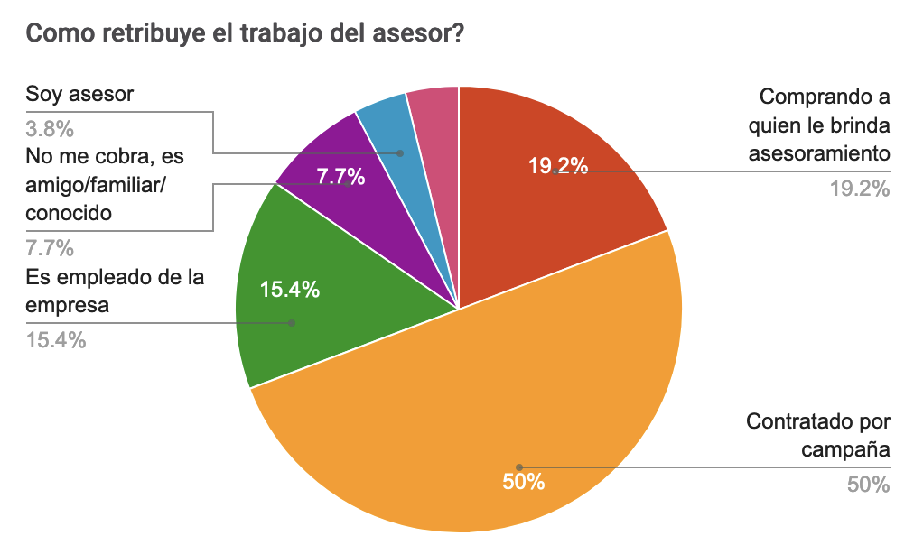
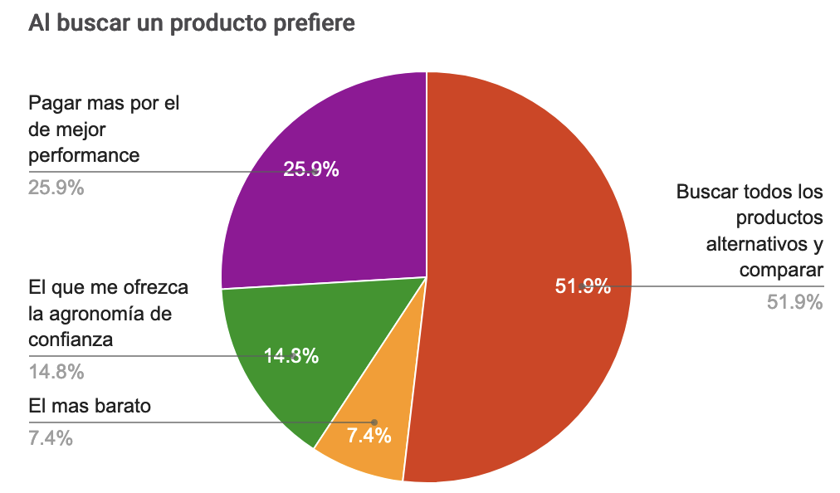
Vendedor / Proveedor | No me cobra, es amigo/familiar/conocido

Decision compra
 | Marca | Logistica | Precio | Herramientas financieras | Simplificar proveedores | Prolijidad administrativa del proveedor
 | Algo importante | Muy importante | Muy importante | Muy importante | Algo importante | Algo importante
 | Medianamente importante | Medianamente importante | Muy importante | Irrelevante | Poco importante | Algo importante
 | Algo importante | Medianamente importante | Muy importante | Irrelevante | Poco importante | Algo importante
 | Algo importante | Algo importante | Muy importante | Muy importante | Medianamente importante | Algo importante
 | Medianamente importante | Muy importante | Muy importante | Muy importante | Medianamente importante | Algo importante
 | Medianamente importante | Muy importante | Muy importante | Muy importante | Medianamente importante | Algo importante

Que valora el productor al comprar?
 | Marca | Logistica | Precio | Herramientas financieras | Simplificar proveedores | Prolijidad administrativa del proveedor
Irrelevante | 0 | 4 | 4 | 6 | 5 | 5
Poco importante | 8 | 3 | 1 | 2 | 4 | 2
Medianamente Importante | 7 | 5 | 1 | 2 | 5 | 2
Algo importante | 7 | 3 | 1 | 5 | 7 | 6
Muy importante | 5 | 12 | 20 | 12 | 6 | 12

Recomendacion
 | Seguridad de uso | Calidad de informacion del laboratorio | Resultados conocidos | Garantia de uso | Presentacion y packaging | Banda toxicologica
 | Muy importante | Algo importante | Muy importante | Muy importante | Algo importante | Muy importante
 | Medianamente importante | Medianamente importante | Algo importante | Algo importante | Medianamente importante | Algo importante
 | Algo importante | Algo importante | Muy importante | Muy importante | Medianamente importante | Muy importante
 | Muy importante | Muy importante | Muy importante | Muy importante | Medianamente importante | Algo importante
 | Muy importante | Muy importante | Muy importante | Muy importante | Algo importante | Muy importante
 | Muy importante | Muy importante | Muy importante | Muy importante | Medianamente importante | Medianamente importante
 | Muy importante | Muy importante | Muy importante | Muy importante | Algo importante | Muy importante
 | Muy importante | Muy importante | Muy importante | Muy importante | Algo importante | Muy importante
 | Medianamente importante | Medianamente importante | Muy importante | Algo importante | Poco importante | Algo importante
 | Algo importante | Algo importante | Muy importante | Muy importante | Algo importante | Muy importante
 | Muy importante | Muy importante | Muy importante | Muy importante | Muy importante | Muy importante
 | Medianamente importante | Poco importante | Muy importante | Poco importante | Poco importante | Algo importante
 | Medianamente importante | Poco importante | Algo importante | Algo importante | Medianamente importante | Algo importante
 | Muy importante | Muy importante | Muy importante | Muy importante | Irrelevante | Muy importante

 | Seguridad de uso | Calidad de informacion del laboratorio | Resultados conocidos | Garantia de uso | Presentacion y packaging | Banda toxicologica
Irrelevante | 0 | 0 | 0 | 0 | 0 | 0
Poco importante | 0 | 2 | 0 | 1 | 2 | 0
Medianamente importante | 4 | 2 | 0 | 0 | 5 | 1
Algo importante | 2 | 3 | 2 | 3 | 5 | 5
Muy importante | 8 | 7 | 12 | 10 | 1 | 8

Laboratorio
 | Generacion de informacion en zona | Actividades y muestras a campo | Vinculo | Compromiso ambiental
 | Medianamente importante | Algo importante | Algo importante | Muy importante
 | Algo importante | Muy importante | Muy importante | Muy importante
 | Algo importante | Algo importante | Medianamente importante | Muy importante
 | Muy importante | Muy importante | Muy importante | Muy importante
 | Muy importante | Muy importante | Muy importante | Muy importante
 | Muy importante | Muy importante | Muy importante | Muy importante
 | Algo importante | Muy importante | Muy importante | Muy importante
 | Muy importante | Muy importante | Muy importante | Muy importante
 | Muy importante | Muy importante | Irrelevante | Muy importante

 | Generacion de informacion en zona | Actividades y muestras a campo | Vinculo | Compromiso ambiental
Irrelevante | 0 | 0 | 1 | 0
Poco importante | 1 | 0 | 3 | 1
Medianamente importante | 3 | 2 | 2 | 1
Algo importante | 4 | 3 | 2 | 3
Muy importante | 6 | 9 | 6 | 9

Tecnologias
